상품제안서
메쉬스퀘어 파우치 | 상품코드: F25360

 |  |  |  |  |  |  | 02-412-0044 | www.easy1.co.kr
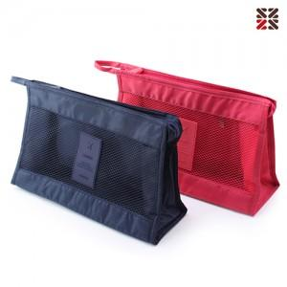

【상세/제작정보】 | <p>&nbsp;</p><span style="font-family: dotum; font-size: 13px; background-color: rgb(255, 255, 255);">네이비일시품절</span><table class="__se_tbl_ext" style="clear: both; width: 1863px; border-collapse: collapse; border-spacing: 0px; font-family: dotum; background-color: rgb(255, 255, 255);"><tbody><tr><td colspan="3" style="border-width: 1px 0px; border-top-style: solid; border-right-style: initial; border-bottom-style: solid; border-left-style: initial; border-top-color: rgb(236, 236, 236); border-right-color: initial; border-bottom-color: rgb(236, 236, 236); border-left-color: initial; border-image: initial; padding: 20px 0px; font-size: 13px; line-height: 1.5;"><br><br></td></tr></tbody></table>

【인쇄/포장옵션】 | 실크 / OPP(비닐)

【공급단가】 | 수량 | 100~ | 300~ | 500~ | 1,000~ | 3,000~
*VAT별도 | 단가 | 3,100원 | 2,990원 | 2,870원 | 2,760원 | 2,690원

【상품 URL】 | https://dev.easy1.co.kr:443/src/goods_detail.php?gdno=25360

